作业一览
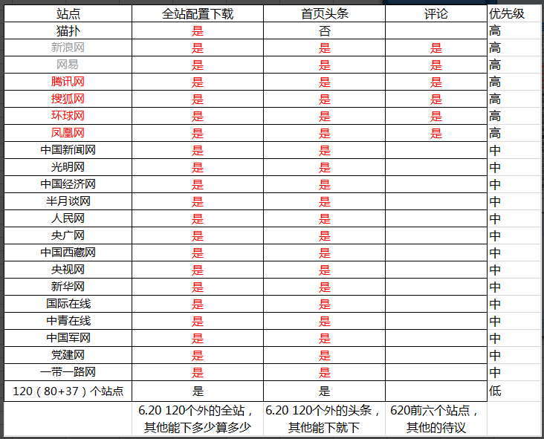
主要新闻网站 | 处理优先级 | 网站地址 | 处理模块清单 |  | 期望上线日期
新浪网 | 高 | http://www.sina.com.cn/ | 待提供 |  | 2017-06-20
网易 | 高 | http://www.163.com/ | 参考“网易.docx” |  | 2017-06-20
腾讯网 | 高 | http://www.qq.com/ | 待提供 |  | 2017-06-20
搜狐网 | 高 | http://www.sohu.com/ | 待提供 |  | 2017-06-20
环球网 | 高 | http://www.huanqiu.com/ | 待提供 |  | 2017-06-20
凤凰网 | 高 | http://www.ifeng.com/ | 参考“凤凰.docx” |  | 2017-06-20
天涯论坛 | 高 | http://bbs.tianya.cn/ | - |  | 2017-06-20
猫扑论坛 | 高 | 待提供,目前程序只处理了“贴贴论坛”部分 | - |  | 2017-06-20
中国新闻网 | 中 | 待提供 | 待提供 |  | 2017-06-30
中国西藏网 | 中 | 待提供 | 待提供 |  | 2017-06-30
央视网 | 中 | 待提供 | 待提供 |  | 2017-06-30
新华网 | 中 | 待提供 | 待提供 |  | 2017-06-30
人民网 | 中 | 待提供 | 待提供 |  | 2017-06-30
光明网 | 中 | 待提供 | 待提供 |  | 2017-06-30
中国经济网 | 中 | 待提供 | 待提供 |  | 2017-06-30
半月谈网 | 中 | 待提供 | 待提供 |  | 2017-07-07
央广网 | 中 | 待提供 | 待提供 |  | 2017-07-07
国际在线 | 中 | 待提供 | 待提供 |  | 2017-07-07
中青在线 | 中 | 待提供 | 待提供 |  | 2017-07-07
中国军网 | 中 | 待提供 | 待提供 |  | 2017-07-07
党建网 | 中 | 待提供 | 待提供 |  | 2017-07-07
一带一路网 | 中 | 待提供 | 待提供 |  | 2017-07-07
80+37个政府网 | 低 | 参考“新闻头条爬去省级网站top80.docx”和“新闻头条爬取省级网站 Top80+.docx” |  |  | 2017-07-31

输出统一使用UTF-8编码格式,字段与字段之间采用\t区分，字段内容中没有\t，只有空格等其他字符
输出文件一
新闻列表输出文件格式
序号 | 字段 | 类型 | 内容 | 说明
1 | 渠道 | 数字 | 例如：304 | 参考渠道ID
2 | 文章id | docid | -
3 | 评论id |  | -
4 | url | 字符串 | URL | 新闻网页地址
5 | 原始url | 字符串 | URL | 同上，一般情况下相同
6 | 标题 | 字符串 | 标题
7 | 正文 | 字符串 | 正文
8 | 发表时间 | unix时间戳 | 发布时间
9 | 媒体名称 | 字符串 | 例如：新华社 | 新闻页面中，该新闻来源：如“来源：新华社”，取出“新华社”
10 | 封面图片 | 二进制 | 图片编码或图片URL
11 | 转发数 | - | -
12 | 评论数 | - | -
13 | 点赞数 | - | -
14 | 用户关注数 | - | -
15 | 用户粉丝数 | - | -
16 | 用户昵称 | - | -
17 | 用户id | - | -
18 | 原始地域 | - | -
19 | 保留1 |  | -
20 | 保留2 |  | -
21 | 保留3 |  | -
22 | 保留4 |  | -
23 | 保留5 |  | -

输出文件二
评论列表输出文件格式
序号 | 字段 | 类型 | 内容 | 说明
1 | 渠道 | 数字 | 例如：304 | 参考渠道ID
2 | 新闻文章id | - | -
3 | 评论id | - | -
4 | 评论内容 | 字符串 | 评论内容 | 每一条评论为一行，使用“文章URL”作为外键关联
5 | 评论地区 | - | -
6 | 评论ip | - | -
7 | 是否原创 | - | -
8 | 点赞数 | - | -
9 | 回复数 | 数字 | 回复数（原定不变） | 同一个外键，该内容所有的行数都相同，为该回复对应新闻的实际评论数
10 | 引用数 | - | -
11 | 发表时间 | 2017-05-22 00:00:01 | 评论时间 | 没有为空
12 | 用户昵称 | 字符串 | 评论用户 | 没有为空，匿名填“匿名”
13 | 用户id | - | -
14 | 文章url | 字符串 | URL
15 | 文章标题 | 字符串 | 标题
16 | 推送时间戳 | - | -
17 | 保留2 | - | -
18 | 保留3 | - | -
19 | 保留4 | - | -
20 | 保留5 | - | -

程序结构
PUC数据输入
写入DB临时表1
写入DB：普通新闻列表
 | 1.此处为外部来源，只有URL
 |  |  |  | 4.PUC和爬虫系统汇总的URL需要去重
 |  |  |  | 临时表1中出现的首页新闻去除然后写入DB

根据新闻的发布周期判断需要进行内容爬取的网站URL
 |  |  |  |  |  |  | 6.需要爬取的列表是根据新闻发布时间来的
 |  |  |  |  |  |  | 需要配置一个变量来控制周期，例如抓4天内发布
 |  |  |  |  |  |  | 即从数据库中检索出4天内的URL列表去进行抓取
spider下载部分
 |  |  |  |  | 5.每次抓取的首页新闻列表中存在已经存在
2.此处通过程序主动触发 |  |  |  |  | DB中的条目，不重复存储，只写入识别到的新增部分
spider主要处理大网站下载
website中抓取到llst列表写入临时表2
检索DB：首页新闻表，从临时表找出新增的新闻URL写入首页新闻表
小网站本地下载
程序从DB：主要网站表中取出日常爬网列表
 |  |  | 3.下载指的是下载首页
 |  |  | 为了抓取ULR

本地下载部分

website：
1处理20个新闻网站的评论等详细信息，写入评论表
2、政府网站至抓取标题和正文即可
3、评论些如果成改成website抓取到就即时写入到数据库中，内存中保留对象和流程上下游的关系
程序在即将结束或者遇到故障等不可遇见问题时，执行数据库存储过程生成输出文件。
输出文件生成过程在数据库中进行，不写入到程序中。
 |  |  |  |  |  |  | 7.各子单元处理评论时，需要从数据库中取出最新一条评论时间
 |  |  |  |  |  |  | 正常情况下，爬到的新闻应该是最新的在最上面，偶尔有例外
 |  |  |  |  |  | 9.输出部分采用能够即时变革发布的 | 存储增量评论时，只写入新曾部分
 | 注意事项 |  |  |  |  | 方式，以应对后期格式变更
 | 1、 | 写入新闻表时，需要通过渠道表查到渠道ID后写入新闻表中 |  |  |  |  | 8.政府网站的内容都写入到头条新闻表中
 | 2、 | S1去评论 |  |  |  |  | 由于政府网站识别URL只从首页识别
 | 2.1、 | 有20个网站是需要抓取 |  |  |  |  | 首页有什么抓什么
 |  | 标题 |  |  |  |  | 如果一个模块新闻数量很多出现更多等，也只抓首页显示的部分
 |  | 正文
 |  | 发布时间 |  |  |  |  | 10.关于下载问题，如果一个文件中的URL数量不足10个，
 |  | 新闻来源 |  |  |  |  | 使用本地下载
 |  | 新闻内图片
 |  | 评论数
 |  | 评论内容
 |  | 评论人
 |  | 评论时间

 |  | 有80+37的政府网站抓取
 |  | 标题
 |  | 正文
 |  | 发布时间
 |  | 新闻内图片
 | 2.2、 | website逻辑处理中需要对应操作数据库，抓出来的数据不再全部返回给共通进行存储，直接写入到数据
 | 2.3、 | 标题正文仍然采用共通xpath方式抓取，使用patterns.json文件配置

